Câu 4
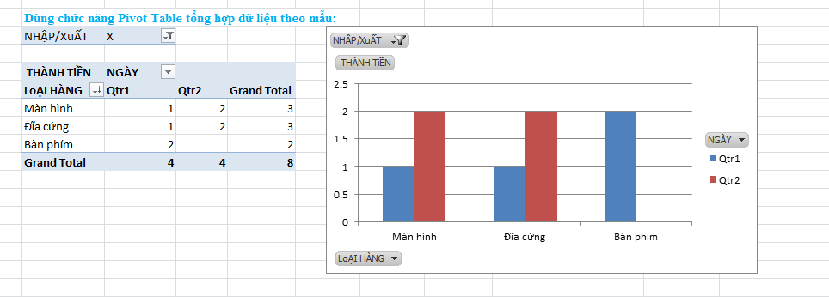
BẢNG KÊ CHI TiẾT NHẬP/XuẤT HÀNG
NHẬP/XuẤT | SỐ CT | NGÀY | MẶT HÀNG | LoẠI HÀNG | SỐ LƯỢNG | ĐƠN GIÁ
N | 1 | 2012-01-03 | HDD SG 500GB | Đĩa cứng | 2 | 1100000
N | 2 | 2012-01-06 | HDD SG 500GB | Đĩa cứng | 1 | 1100000
X | 1 | 2012-01-06 | HDD SG 500GB | Đĩa cứng | 100 | 1150000
X | 2 | 2012-01-06 | Key Board MSM | Bàn phím | 4 | 130000
X | 3 | 2012-01-06 | Key Board MSM | Bàn phím | 2 | 132000
N | 4 | 2012-04-10 | HDD SG 500GB | Đĩa cứng | 2 | 500000
N | 5 | 2012-04-10 | HDD SG 500GB | Đĩa cứng | 3 | 500000
X | 5 | 2012-04-10 | HDD SG 500GB | Đĩa cứng | 2 | 1750000
X | 6 | 2012-04-10 | HDD SG 500GB | Đĩa cứng | 5 | 500000
N | 7 | 2012-05-20 | Samsung Monitor 15" | Màn hình | 10 | 1800000
N | 6 | 2012-05-20 | Samsung Monitor 15" | Màn hình | 10 | 1800000
X | 7 | 2012-05-20 | Samsung Monitor 15" | Màn hình | 4 | 1790000
X | 8 | 2012-05-20 | LG Monitor 14" | Màn hình | 1 | 1400000
X | 9 | 2012-02-03 | LG Monitor 14" | Màn hình | 2 | 1400000
N | 10 | 2012-02-03 | Key Board MSM | Bàn phím | 2 | 140000
N | 9 | 2012-02-03 | Key Board MSM | Bàn phím | 1 | 140000
N | 11 | 2012-02-03 | Key Board MSM | Bàn phím | 1 | 140000
N | 12 | 2012-02-03 | HDD SG 500GB | Đĩa cứng | 3 | 1600000

